1GD-FR-0020 (2)
 |  |  |  |  |  | PROCESO DE GESTIÓN DOCUMENTAL |  |  |  |  |  |  |  |  | POLICÍA NACIONAL
Código:1GD-FR-0020
Fecha: 04/07/2018 |  |  |  |  |  | DIAGNÓSTICO INTEGRAL PARA LOS ARCHIVOS DE LA POLICÍA NACIONAL
Versión: 0

CIUDAD: BARRANCABERMEJA, SANTANDER |  |  |  |  |  |  |  |  | FECHA ELABORACIÓN DEL DIAGNÓSTICO |  |  |  |  |  |  | 14 |  | 2 |  |  | 2022
RESPONSABLE DEL DILIGENCIAMIENTO: IT CASTILLO SUAREZ OSCAR FERNANDO
A. IDENTIFICACIÓN
CÓDIGO Y NOMBRE DE LA UNIDAD: 3.8.5.5 , DEPARTAMENTO DE POLICIA MAGDALENA MEDIO
FECHA DE CREACIÓN DE LA UNIDAD: 2 de marzo de 2005 |  |  |  |  |  |  |  |  | ACTO ADMINISTRATIVO DE CREACIÓN DE LA UNIDAD: mediante resolución 00628 del 2 de marzo de 2005
DIRECCIÓN DE LA UNIDAD: Calle 67 con carrera 24 esquina Barrió Parnaso |  |  |  |  |  |  |  |  | ACTO ADMINISTRATIVO VIGENTE DE LA UNIDAD: mediante resolución 00815 del 27 de febrero de 2014
CORREO ELECTRÓNICO DE LA UNIDAD:demam.coman@policia.gov.co |  |  |  |  |  |  |  |  | TELÉFONO: 6200559 |  |  |  |  |  |  |  | IP: 71812
A.1 DIRECTOR, COMANDANTE O JEFE DE LA UNIDAD:
NOMBRE: |  | SANTIAGO GARAVITO ARANZAZU
GRADO: |  | CORONEL
CARGO: |  | COMANDANTE DE DEPARTAMENTO (E)
TIEMPO EN EL CARGO:
A.2 ADMINISTRACIÓN DEL ARCHIVO
Jefe Grupo de Gestión Documental
NOMBRES Y APELLIDOS: OSCAR FERNANDO CASTILLO SUAREZ |  |  |  |  |  |  |  |  | CAPACITACIÓN O CURSOS EN GESTIÓN DOCUMENTAL Y ARCHIVÍSTICA
GRADO: Intendente |  |  |  |  |  |  |  |  | 1
CARGO: Jefe Grupo de Gestión Documental |  |  |  |  |  |  |  |  | 2
TIEMPO EN EL PROCESO DE GESTIÓN DOCUMENTAL |  |  |  |  |  |  |  |  | 3
TIEMPO EN LA INSTITUCIÓN (Años, Meses, Días) |  |  |  |  |  |  |  |  | 4
CORREO INSTITUCIONAL: |  |  |  |  |  |  |  |  | 5
No. CELULAR: |  |  |  |  |  |  |  |  | 6
No IP DE LA OFICINA Y/O GRUPO: 71812 |  |  |  |  |  |  |  |  | 7
CONDICIÓN MÉDICO LABORAL: |  |  |  |  |  |  |  |  | 8
Funciones del Jefe Grupo de Gestión Documental
1 | Difundir en la unidad los documentos y lineamientos del proceso
2 | Elaborar y actualizar Tablas de Retención Documental
3 | Aplicar las Tablas de Retención Documental y realizar disposición final
4 | Recepcionar, organizar y administrar los documentos.
5 | Aplicar programas de conservación preventiva.
6 | Orientar y facilitar la consulta de documentos.
7 | Seleccionar la documentación para su conservación temporal, permanente o eliminación.
Responsable Archivo Central
NOMBRES Y APELLIDOS: JOSE GUILLERMO DIAZ |  |  |  |  |  |  |  |  | CAPACITACIÓN O CURSOS EN GESTIÓN DOCUMENTAL Y ARCHIVÍSTICA
GRADO: INTENDENTE |  |  |  |  |  |  |  |  | 1
CARGO: RESPONSABLE DE ARCHIVO |  |  |  |  |  |  |  |  | 2
TIEMPO EN EL PROCESO DE GESTIÓN DOCUMENTAL |  |  |  |  |  |  |  |  | 3
TIEMPO EN LA INSTITUCIÓN |  |  |  |  |  |  |  |  | 4
CORREO INSTITUCIONAL: |  |  |  |  |  |  |  |  | 5
No. CELULAR: |  |  |  |  |  |  |  |  | 6
No IP DE LA OFICINA Y/O GRUPO:71812 |  |  |  |  |  |  |  |  | 7
CONDICIÓN MÉDICO LABORAL: |  |  |  |  |  |  |  |  | 8
Funciones del Responsable Archivo Central
1 | Brindar la información que corresponda de acuerdo a la naturaleza del cargo, a quien la requiera, siguiendo los lineamientos de la normativa establecida.
2 | Implementar el sistema de gestión integral de acuerdo con los lineamientos institucionales, efectuando mejora continua en los procesos que lo requieran.
3 | Realizar las actividades establecidas en la gestión documental, aplicando la normativa vigente.
4 | Realizar las actividades establecidas para la implementación del sistema de gestión ambiental en la Policía Nacional.
5 | Guardar la reserva y confidencialidad de los documentos e información que sea de su conocimiento dentro del cumplimiento de sus funciones.
6 | Dar buen uso a los elementos asignados bajo su responsabilidad, con el fin de mantenerlos disponibles para el servicio.
TALENTO HUMANO
GRADO | APELLIDOS Y NOMBRES |  |  |  | CÉDULA | CARGO ACTUAL | No. De Celular | TIEMPO DE SERVICIO EN LA UNIDAD |  |  | TIEMPO EN EL PROCESO DE GESTIÓN DOCUMENTAL |  |  | NIVEL ACADÉMICO |  |  |  |  | CONDICIÓN MÉDICO LABORAL
 |  |  |  |  |  |  |  | Años | Meses | Días | Años | Meses | Días
IT | OSCAR FERNANDO CASTILLO SUAREZ |  |  |  |  | JEFE GESTION DOCUMENTAL
IT | JOSE GUILLERMO DIAZ |  |  |  |  | RESPONSABLE ARCHIVO
SI | EDWAR FERNEY ROJAS |  |  |  |  | RADICADOR
PT | JAIRO ALBERTO CASTELLANOS CORREA |  |  |  |  | AUXILIAR DE ARCHIVO

A.3 NIVEL Y TIPO DE ARCHIVO
NIVEL DE LA UNIDAD |  |  |  |  | Asesor |  | Control |  | Operativo |  |  |  | Administrativo |  |  |  |  | Docente
 |  |  |  |  |  |  |  |  | X
JURISDICCIÓN |  |  |  |  | Dirección |  |  | Oficina Asesora |  |  | Región |  | Metropolitana |  | Departamento |  |  | Escuela de Policía |  |  |  | Centro de Instrucción
 |  |  |  |  |  |  |  |  |  |  |  |  |  |  | X
MISIÓN DE LA UNIDAD |  |  |  |  | El mantenimiento de la convivencia como condicion necesaria, para el ejercicio de los derechos y libertades publicas y para asegurar que los habitantes convivan en paz, fundamentada en el codigo de etica Policial
SISTEMA DE ARCHIVO |  |  |  |  | Centralizado |  |  |  |  |  |  | Descentralizado
 |  |  |  |  | X
CLASES DE ARCHIVOS |  |  |  |  | Archivo de Gestión |  | Archivo de Central |  | Archivo Intermedio |  |  | Archivo Histórico |  |  | Número de Depósitos
 |  |  |  |  | x |  | x |  | X |  |  |  | No aplica |  |  |  |  |  | 1 CENTRAL
NUMERO DE DEPENDENCIAS |  |  |  |  | Operativas |  |  |  |  |  |  |  | Administrativas
 |  |  |  |  | 32 |  |  |  |  |  |  |  | 14
SERVICIOS QUE PRESTA |  |  |  |  | EL GRUPO DE GESTIÓN DOCUMENTAL - ARCHIVO CENTRAL PRESTA LOS SIGUIENTES SERVICIOS
 |  |  |  |  | 1 | Asesorías y Acompañamientos |  |  |  |  | Periodicidad |  | Semanal | Cantidad |  | 15 | Origen |  | Interno
 |  |  |  |  | 2 | Respuesta Derechos de Petición |  |  |  |  |  |  | Semanal |  |  | 3 |  |  | Interno Y Externo
 |  |  |  |  | 3 | Prestamos y Consultas de Documentos |  |  |  |  |  |  | Semanal |  |  | 1 |  |  | Interno
 |  |  |  |  | 4 | Transferencias Documentales |  |  |  |  |  |  | Mensual |  |  | 5 |  |  | Interno
 |  |  |  |  | 5 | Inspecciones Judiciales |  |  |  |  |  |  | Mensual |  |  | 1 |  |  | Interno
 |  |  |  |  | 6 | Requerimientos / Solicitudes |  |  |  |  |  |  | Mensual |  |  | 10 |  |  | Interno
 |  |  |  |  | 7
 |  |  |  |  | PROCESOS TÉCNICOS DE REPROGRAFÍA DESARROLLADOS
 |  |  |  |  | DIGITALIZACIÓN | Unidad de Conservación | Periodicidad | Cantidad | MICROFILMACIÓN |  |  | Soporte |  |  |  | Periodicidad |  |  | Cantidad
 |  |  |  |  |  | No Aplica | No Aplica | 0 |  |  |  | No Aplica |  |  |  | No Aplica |  |  | No Aplica
 |  |  |  |  |  | Almacenamiento y Administración
 |  |  |  |  |  | Servidores de Datos Propios (Unidad)
A.4 PRESUPUESTO ANUAL DEL ARCHIVO
PROPIO: ___________________________________________ |  |  |  |  |  | ASIGNADO POR LA DEPENDENCIA: _x_ |  |  |  | SEGÚN NECESIDADES:________________________________ |  |  |  |  |  |  | OTRO: ________________________________________
ASIGNACIÓN DE RUBROS PARA EL ARCHIVO:
Materiales de consumo: |  |  |  |  |  |  |  | 5,000,000
Personal: |  |  |  |  |  |  |  | 0
Proceso de Reprografía (Digitalización o Microfilmación) (Insumos) |  |  |  |  |  |  |  | 0
Conservación o Preservación: |  |  |  |  |  |  |  | 26,000,000
Mantenimiento: |  |  |  |  |  |  |  | 0
Capacitación: |  |  |  |  |  |  |  | 0
Equipos: |  |  |  |  |  |  |  | 0
Organización: |  |  |  |  |  |  |  | 0
Otro (cual): contrato de mensajería |  |  |  |  |  |  |  | 6,000,000
B. INFRAESTRUCTURA
ASPECTOS A TENER EN CUENTA
Los edificios y locales destinados como sedes de archivos deberán cumplir con las condiciones de edificación, almacenamiento, medio ambiental, de seguridad y de mantenimiento que garanticen la adecuada conservación de los acervos documentales (Acuerdo 049 del 05/05/2000 "Por el cual se desarrolla el artículo 61 del capítulo 7º de conservación documentos el reglamento general de archivos sobre "condiciones de edificios y locales destinados a archivos".)
...
 |  |  |  |  |  |  | Cantidad | Accesorio |  |  |  |  | Cantidad | Accesorio |  |  |  |  |  |  | Cantidad
 |  |  |  |  |  |  | 2 | Termohigrómetros |  |  |  |  | 4 | Puestos de Trabajo |  |  |  |  |  |  | 2
 |  |  |  |  |  |  | 4 | Equipos de Computo |  |  |  |  | 2 | Teléfonos |  |  |  |  |  |  | 0
 |  |  |  |  |  |  | 0 | Escáneres |  |  |  |  | 1 | Unidades de Conservación (Cajas) |  |  |  |  |  |  | 2694
 |  |  |  |  |  |  | 0 | Impresoras |  |  |  |  | 1 | Unidades de Conservación (Carpetas)
 |  |  |  |  |  |  | 0 | Fotocopiadoras |  |  |  |  | 0 | Equipos de Microfilmación |  |  |  |  |  |  | 0
...
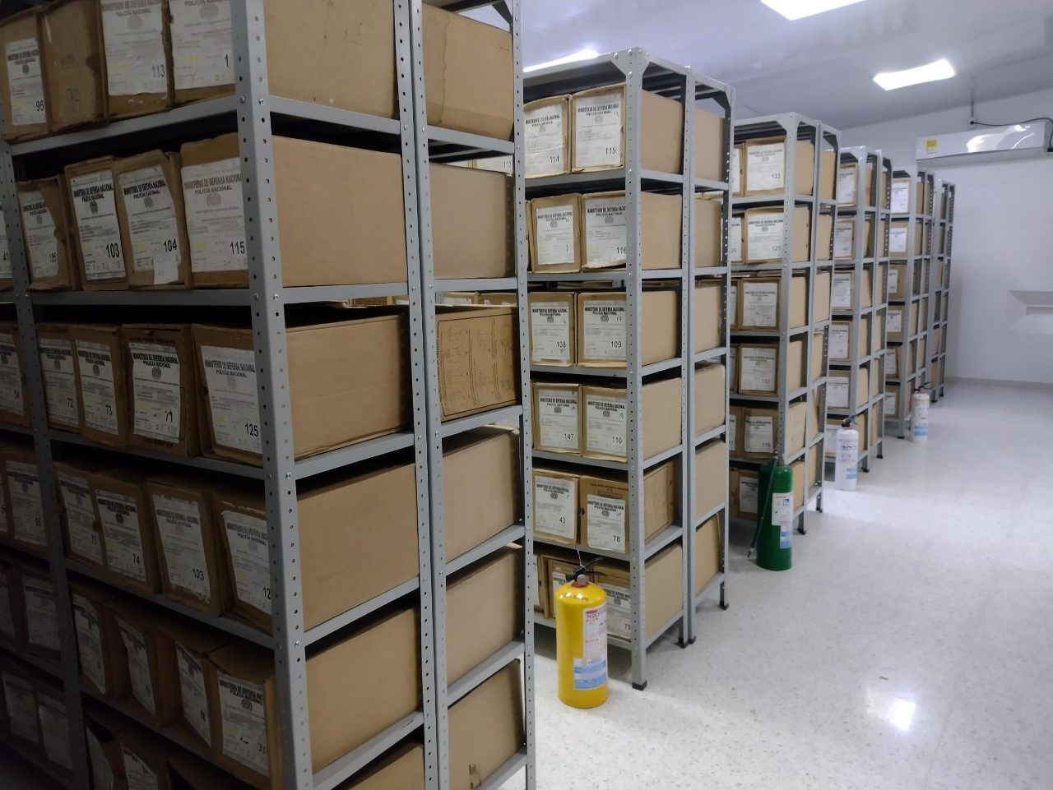
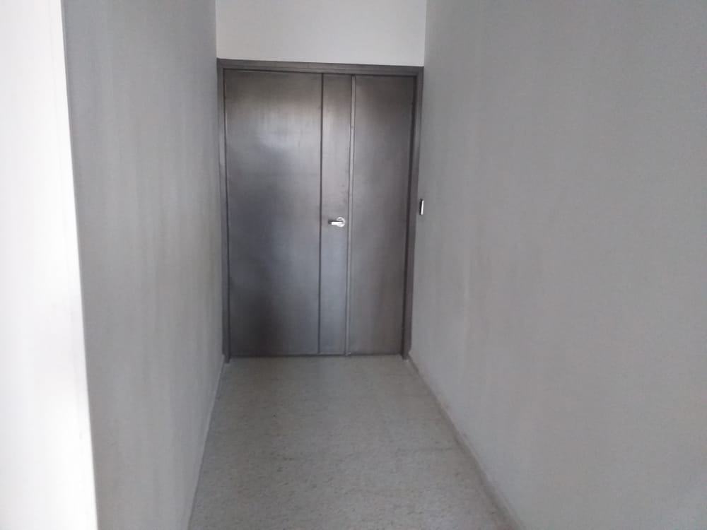
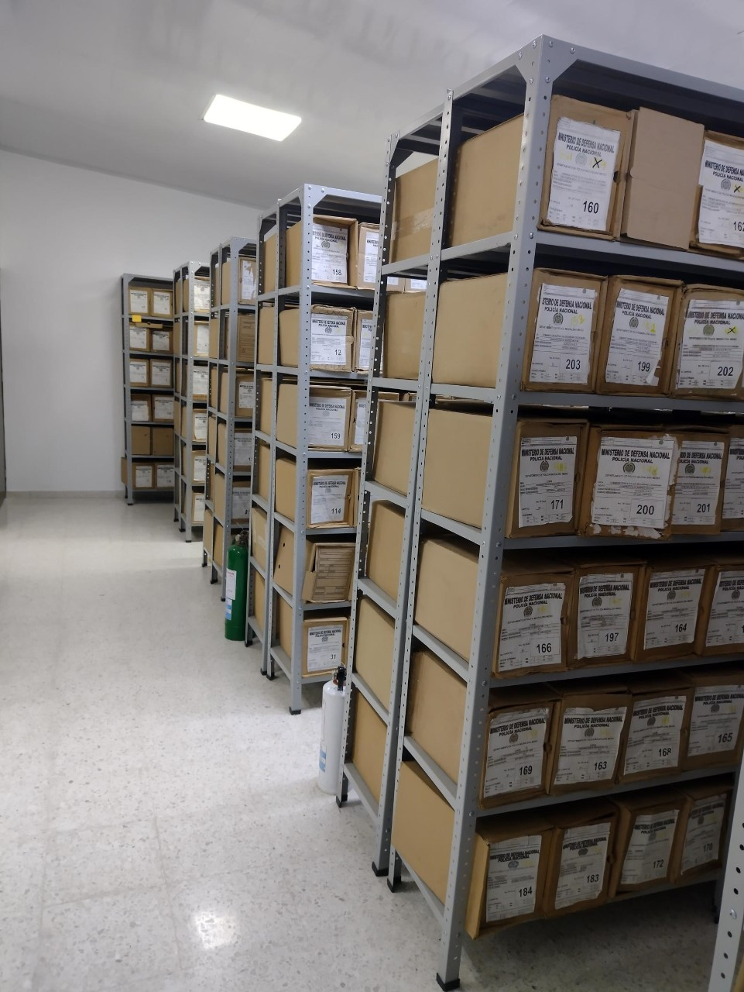
...
B. Inspección y mantenimiento de sistemas de almacenamiento e instalaciones físicas |  |  |  |  |  | Archivo Central |  |  | En cumplimiento al presente punto se realizó un informe de actividades en el cual se pone de presente algunas falencias una vez realizada la inspección ocular a las áreas físicas “bodegas” designadas como archivo central, para la custodia y conservación de los acervos documentales del Departamento de Policía Magdalena Medio, las cuales están ubicadas en las instalaciones del Bloque de Especialidades de Policía Las Granjas, donde se evidencia algunos factores de riesgo, mediante comunicado oficial GS-2021-075110-DEMAM. |  |  | GS-2022-004776-DEMAM |  |  | Trimestral
C. Saneamiento ambiental: desinfección, desratización y desinsectación |  |  |  |  |  | Archivo Central |  |  | Se viene realizando las actividades necearías de limpieza, desinfección, desratización y desinsectación a las diferentes áreas de trabajo y bodegas contribuyendo con esto en la conservación preventiva del patrimonio documental que se custodia en el archivo central DEMAM, como se evidencia en las fotos, certificación y el Carnet del técnico fumigador señor JACOB PINEDA INFANTE. |  |  | GS-2022-004776-DEMAM |  |  | Trimestral
D. Monitoreo y control de condiciones ambientales |  |  |  |  |  | Archivo Central |  |  | No ha sido posible cumplir con lo estipulado en el presente punto, toda vez que los Termohigrómetros con que cuenta el archivo central se encuentran fuera de servicio por falta de calibración y/o cambio, igualmente se realizó solicitud de adicción presupuestal para compra, mantenimiento y/o calibración de los termohigrometros del archivo central, mediante comunicado oficial S-2021-020301-DEMAM, y estamos a la espera de la entrega de dichos elementos ya que reposan en almacén de intendencia del Departamento. Igualmente se viene realizando el control climático y de Condiciones Ambientales mediante el aire acondicionado. |  |  | GS-2022-004776-DEMAM |  |  | Trimestral
E. Almacenamiento y re-almacenamiento |  |  |  |  |  | Archivo Central |  |  | Se realizo actividades correctivas de remplazo de algunas unidades de conservación “cajas y carpeta” de la vigencia 2005, que presentaban deterioro para evitar que se pongan en riesgo la conservación de la documentación custodiada, igualmente se inició con la actualización de los acervos documentales de la vigencia 2006 de las tablas de retención documental del 2005 y 2006. |  |  | GS-2022-004776-DEMAM |  |  | Trimestral
F. Prevención de emergencias y atención de desastres. |  |  |  |  |  | Archivo Central |  |  | El grupo de gestión documental, cuenta con un plan atención de emergencias y atención de desastres para archivos y reacción en caso de siniestros desde el mes de mayo del 2020, el cual fue socializo al personal que labora en las instalaciones del bloque de especialidades y mediante acta 061, la cual se anexa al presente comunicado. |  |  | GS-2022-004776-DEMAM |  |  | Trimestral
PLAN DE CONSERVACIÓN PREVENTIVA
Programa |  |  |  |  |  | Clase de Archivo |  |  | Actividad |  |  | Evidencia |  |  | periodicidad |  |  |  |  | Observaciones
A. Preservación digitla a largo plazo |  |  |  |  |  | Archivo Central |  |  | no aplica |  |  | no aplica |  |  | no aplica |  |  |  |  | no aplica
EVIDENCIA FOTOGRÁFICA
SE DEBERÁ ANEXAR FOTOGRAFÍAS QUE DEN CUANTA DE LAS CONDICIONES DE ORGANIZACIÓN, ADMINISTRACIÓN, CUSTODIA Y CONSERVACIÓN DE LOS ACERVOS DOCUMENTALES
Plan de conservación de preventiva
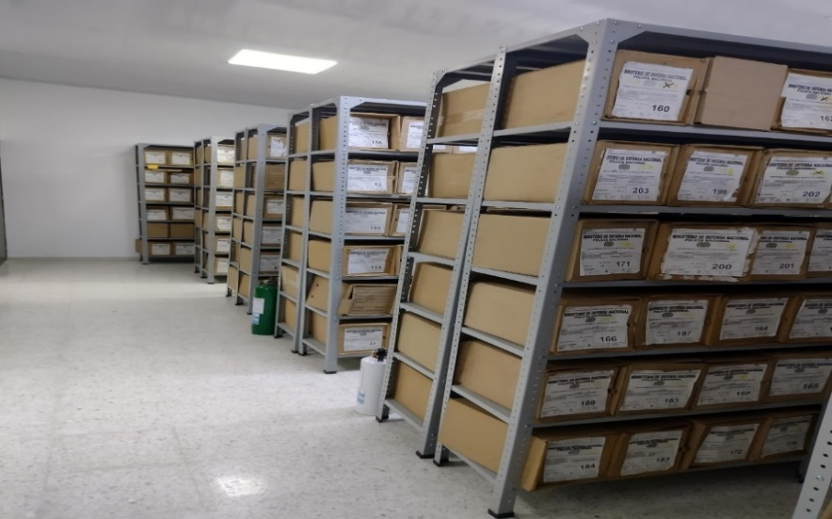
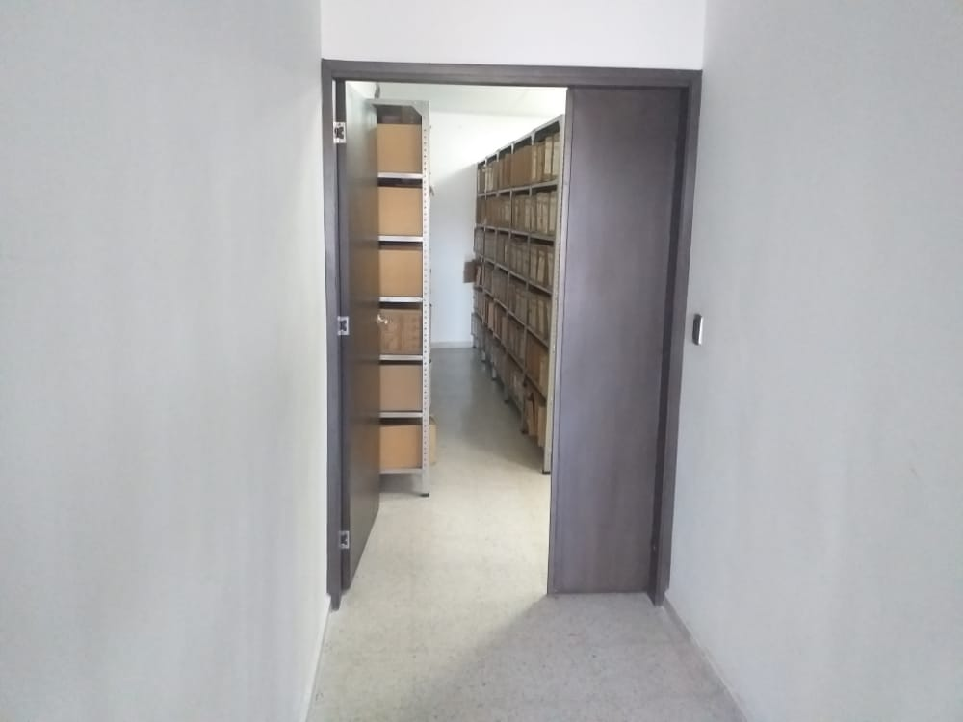
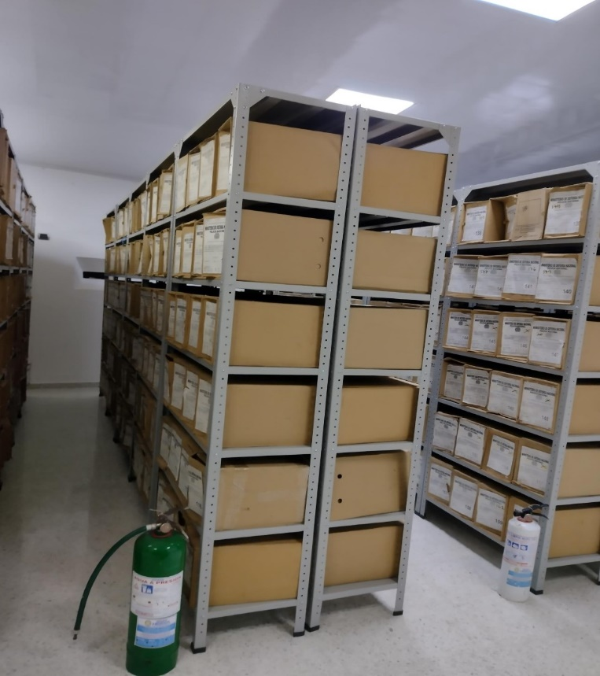
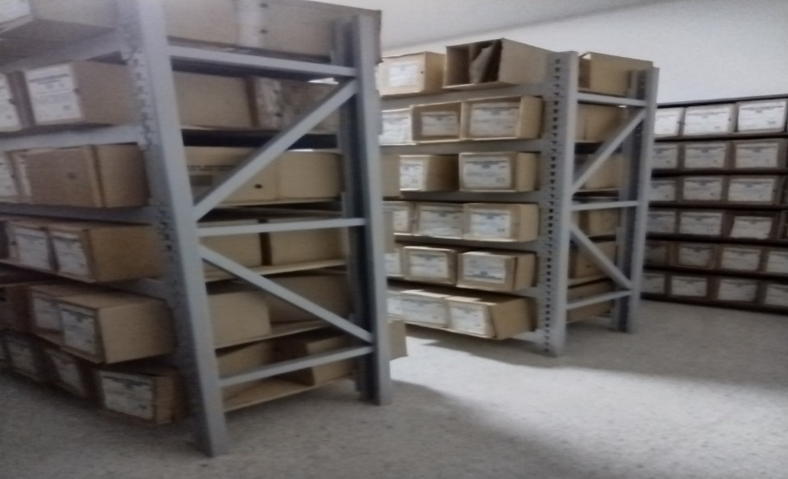

Fecha de Elaboración |  |  | 14 | 2 | 2022 |  | Fecha de Elaboración |  | 14 | 2 | 2022 |  |  |  | VISTO BUENO JEFE DE LA UNIDAD
Diagnostico Elaborado por: |  |  | IT OSCAR FERNANDO CASTILLO S |  |  |  | Jefe Grupo de Gestión Documental |  | IT OSCAR FERNANDO CASTILLO S |  |  |  |  |  | Comandante de Unidad (E) |  | TC. SANTIAGO GARAVITO ARANZAZU
 |  |  | Grado Nombres y Apellidos |  |  |  |  |  | Grado Nombres y Apellidos |  |  |  |  |  |  | Grado Nombres y Apellidos

Firma |  |  |  |  |  |  | Firma |  |  |  |  |  |  |  |  | Firma

